Voorblad
Bijlage 5. Aanvraagformulier subsidie Min IenW

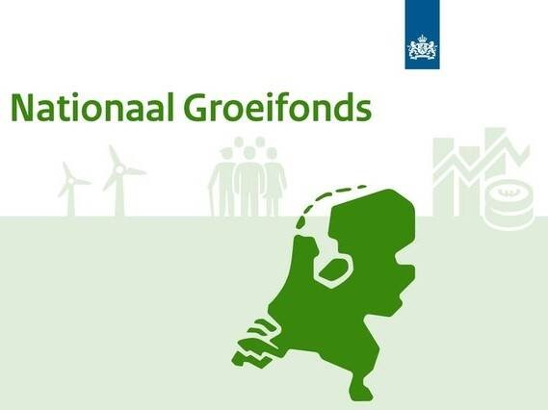

VERSIE 12-01-2026
Opgeloste bugs in het template:
1. Er is ruimte geboden om >5 consortium partners op te nemen in de aanvraag
2. In tabblad 'Samenvattend overzicht' is de opsomming in cel c14 hersteld
3. In de tabbladen 'Consortium Partner x' is de opsomming van de totalen hersteld
4. In de tabbladen 'Consortium Partner x' is de opsomming kosten derden hersteld

